圖表索引
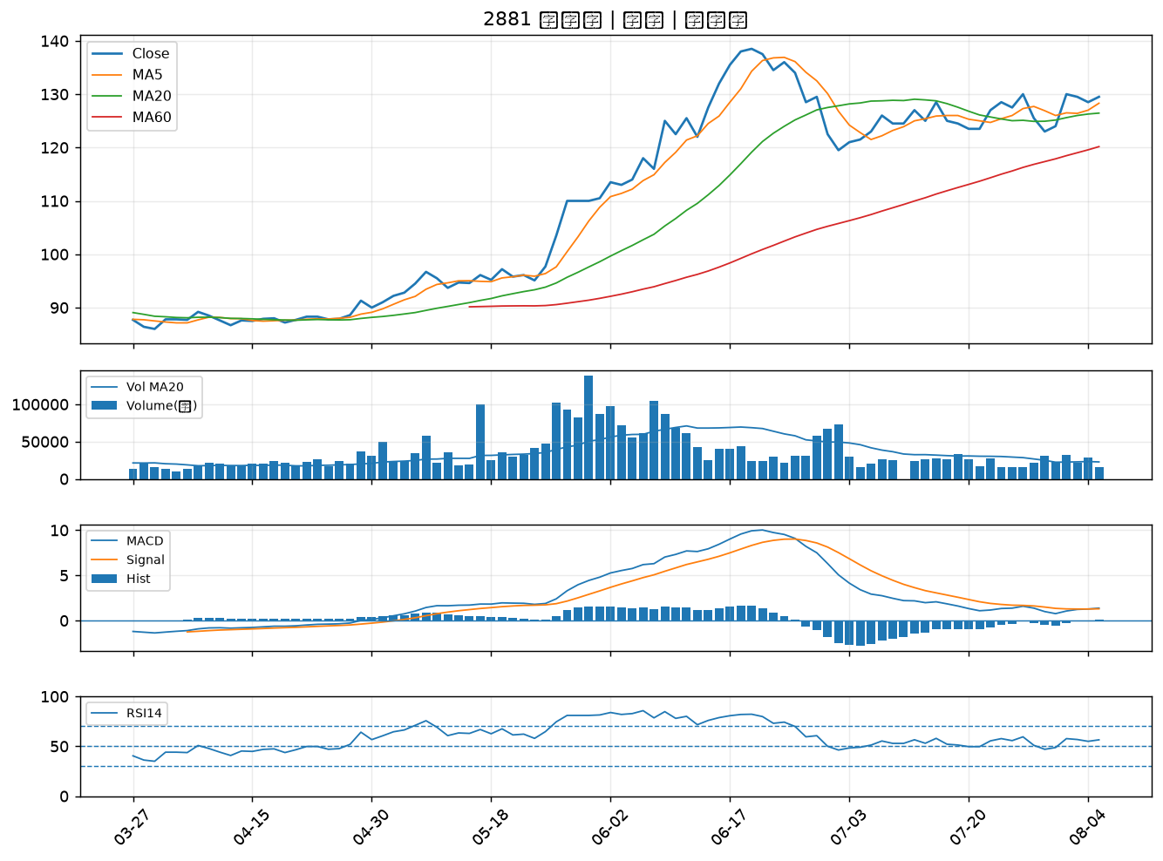
股票代號 | 股票名稱 | 市場 | 買進觀察分級 | 主力突破分數 | 圖表路徑
3702 | 大聯大 | 上市 | A級 | 7 | output/charts/20260805/3702_大聯大.png
6547 | 高端疫苗 | 上櫃 | A級 | 6 | output/charts/20260805/6547_高端疫苗.png
6206 | 飛捷 | 上市 | B級 | 6 | output/charts/20260805/6206_飛捷.png
3147 | 大綜 | 上櫃 | B級 | 6 | output/charts/20260805/3147_大綜.png
3036 | 文曄 | 上市 | B級 | 5 | output/charts/20260805/3036_文曄.png
2388 | 威盛 | 上市 | B級 | 5 | output/charts/20260805/2388_威盛.png
3034 | 聯詠 | 上市 | B級 | 4 | output/charts/20260805/3034_聯詠.png
3017 | 奇鋐 | 上市 | B級 | 4 | output/charts/20260805/3017_奇鋐.png
2301 | 光寶科 | 上市 | B級 | 4 | output/charts/20260805/2301_光寶科.png
6805 | 富世達 | 上市 | B級 | 4 | output/charts/20260805/6805_富世達.png
2362 | 藍天 | 上市 | B級 | 4 | output/charts/20260805/2362_藍天.png
2883 | 凱基金 | 上市 | B級 | 3 | output/charts/20260805/2883_凱基金.png
2395 | 研華 | 上市 | B級 | 3 | output/charts/20260805/2395_研華.png
6603 | 富強鑫 | 上櫃 | B級 | 3 | output/charts/20260805/6603_富強鑫.png
2317 | 鴻海 | 上市 | B級 | 2 | output/charts/20260805/2317_鴻海.png
4967 | 十銓 | 上市 | B級 | 2 | output/charts/20260805/4967_十銓.png
2455 | 全新 | 上市 | B級 | 2 | output/charts/20260805/2455_全新.png
2357 | 華碩 | 上市 | B級 | 2 | output/charts/20260805/2357_華碩.png
2347 | 聯強 | 上市 | B級 | 1 | output/charts/20260805/2347_聯強.png
3231 | 緯創 | 上市 | B級 | 1 | output/charts/20260805/3231_緯創.png
2892 | 第一金 | 上市 | B級 | 1 | output/charts/20260805/2892_第一金.png
2425 | 承啟 | 上市 | B級 | 1 | output/charts/20260805/2425_承啟.png
6588 | 東典光電 | 上櫃 | B級 | 1 | output/charts/20260805/6588_東典光電.png
6214 | 精誠 | 上市 | B級 | 1 | output/charts/20260805/6214_精誠.png
2610 | 華航 | 上市 | B級 | 1 | output/charts/20260805/2610_華航.png
8271 | 宇瞻 | 上市 | B級 | 1 | output/charts/20260805/8271_宇瞻.png
4938 | 和碩 | 上市 | B級 | 0 | output/charts/20260805/4938_和碩.png
2880 | 華南金 | 上市 | B級 | 0 | output/charts/20260805/2880_華南金.png
2867 | 三商壽 | 上市 | B級 | 0 | output/charts/20260805/2867_三商壽.png
2881 | 富邦金 | 上市 | B級 | 0 | output/charts/20260805/2881_富邦金.png

3702 大聯大｜A級
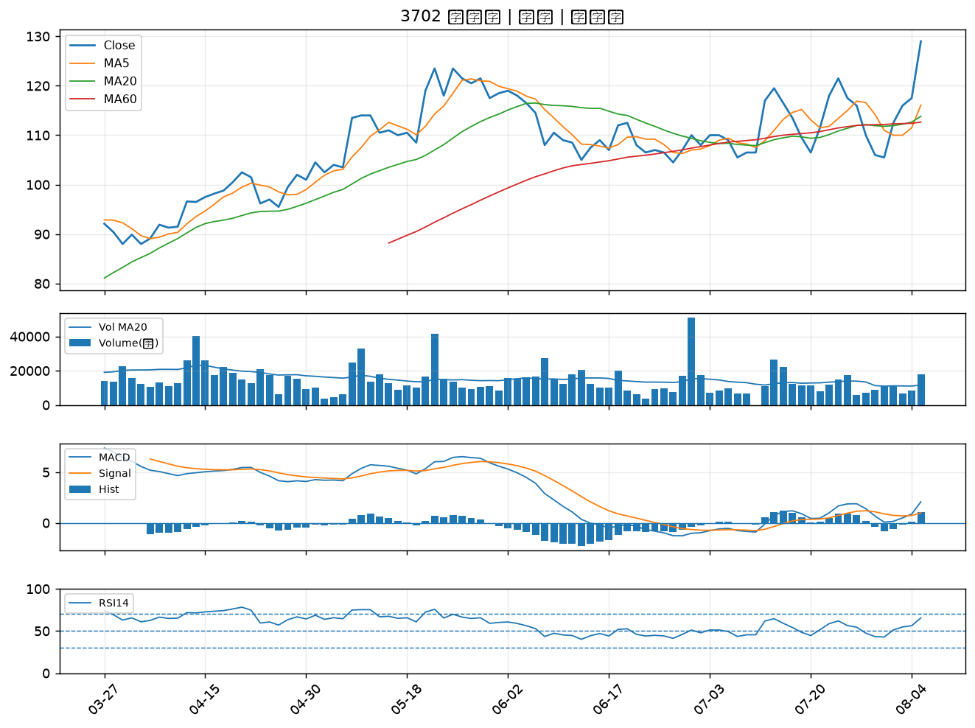

6547 高端疫苗｜A級
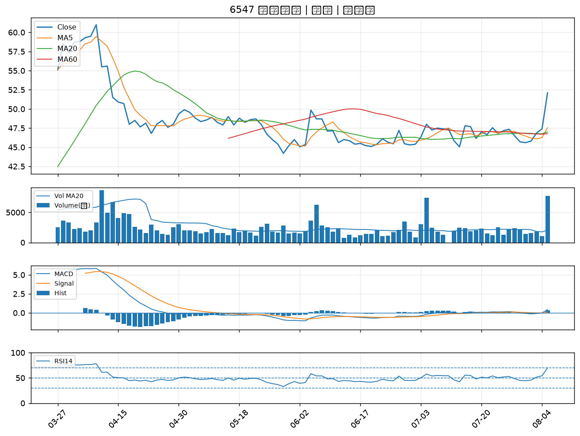

6206 飛捷｜B級
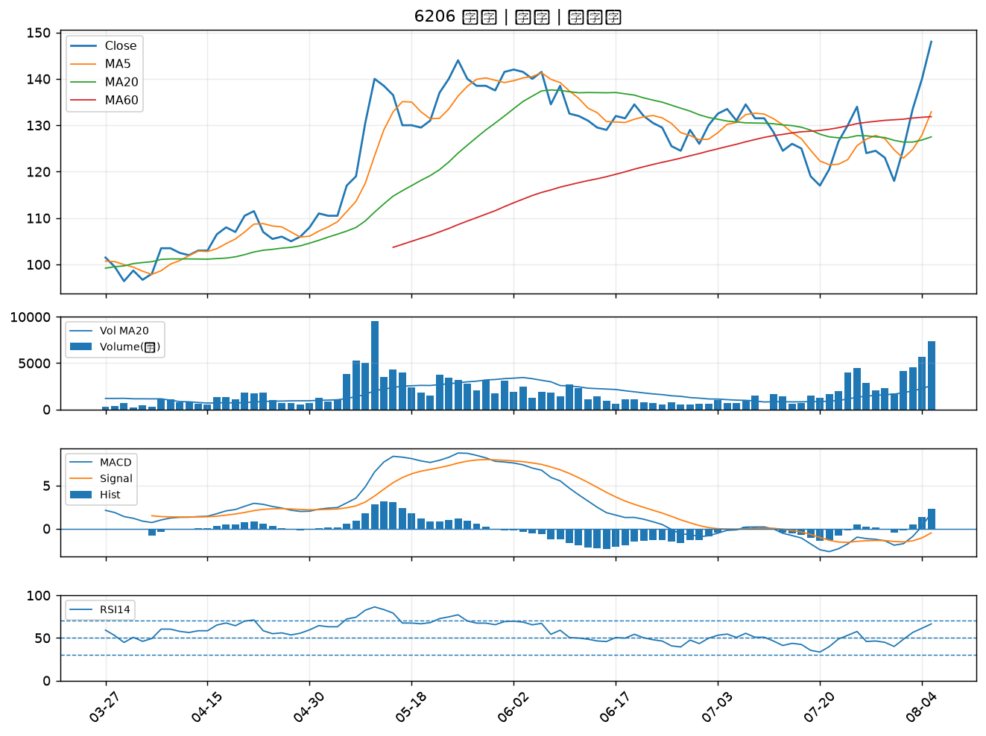

3147 大綜｜B級
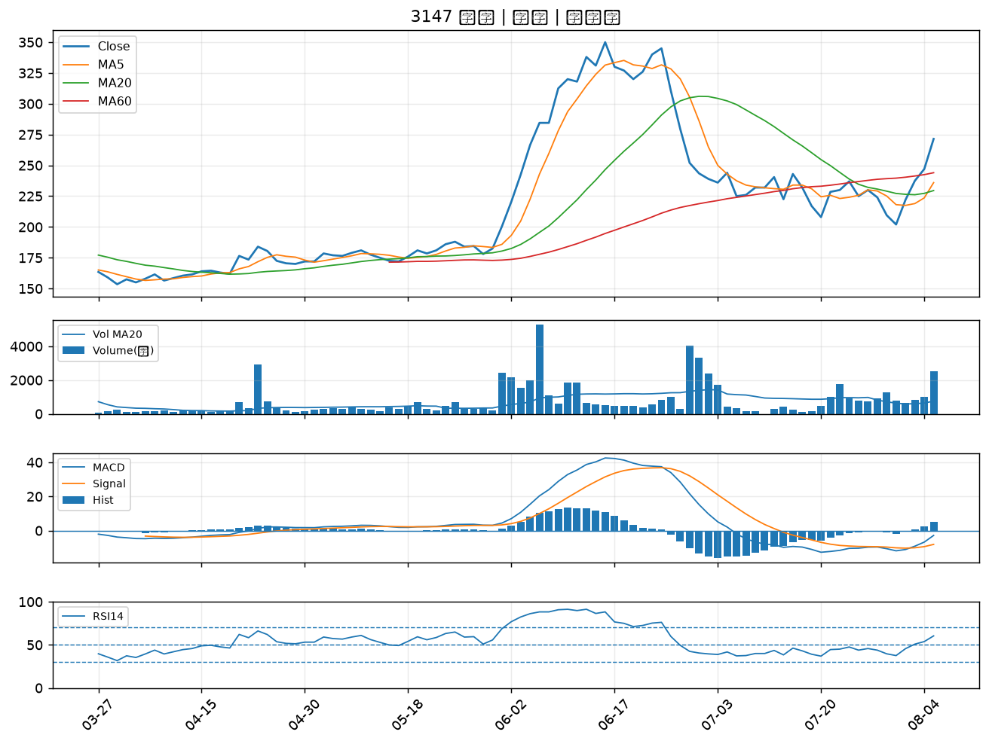

3036 文曄｜B級
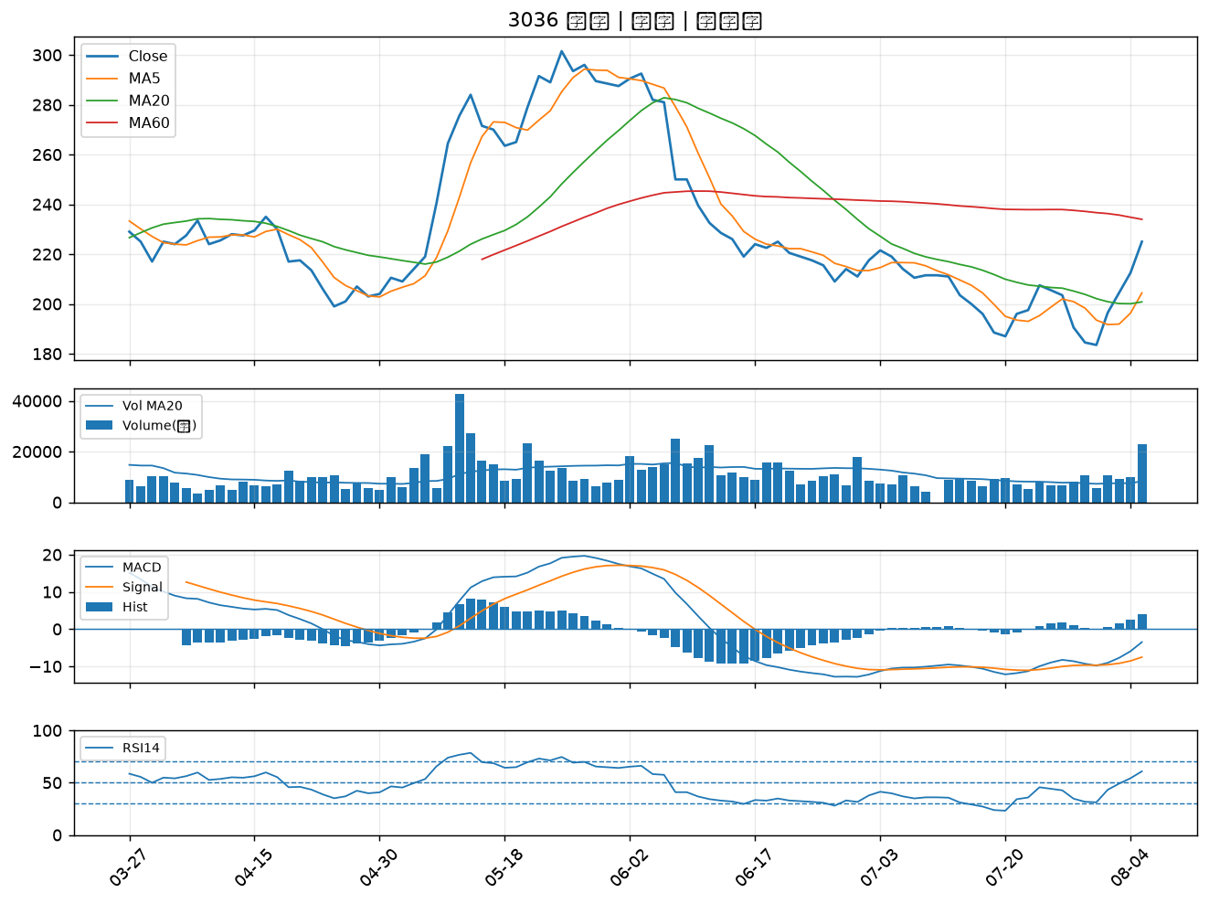

2388 威盛｜B級
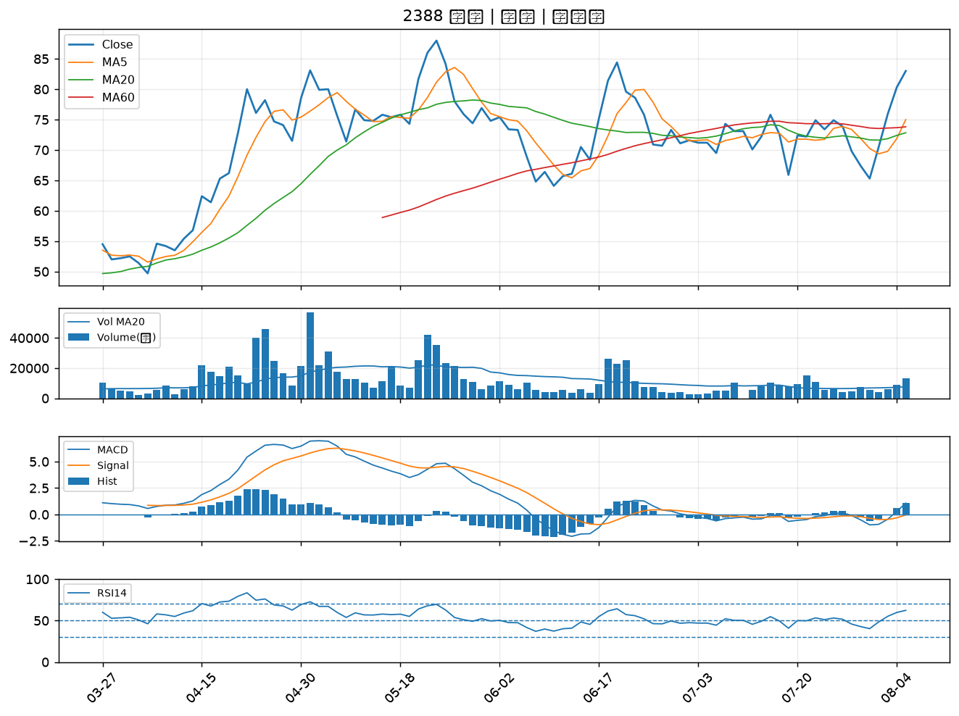

3034 聯詠｜B級
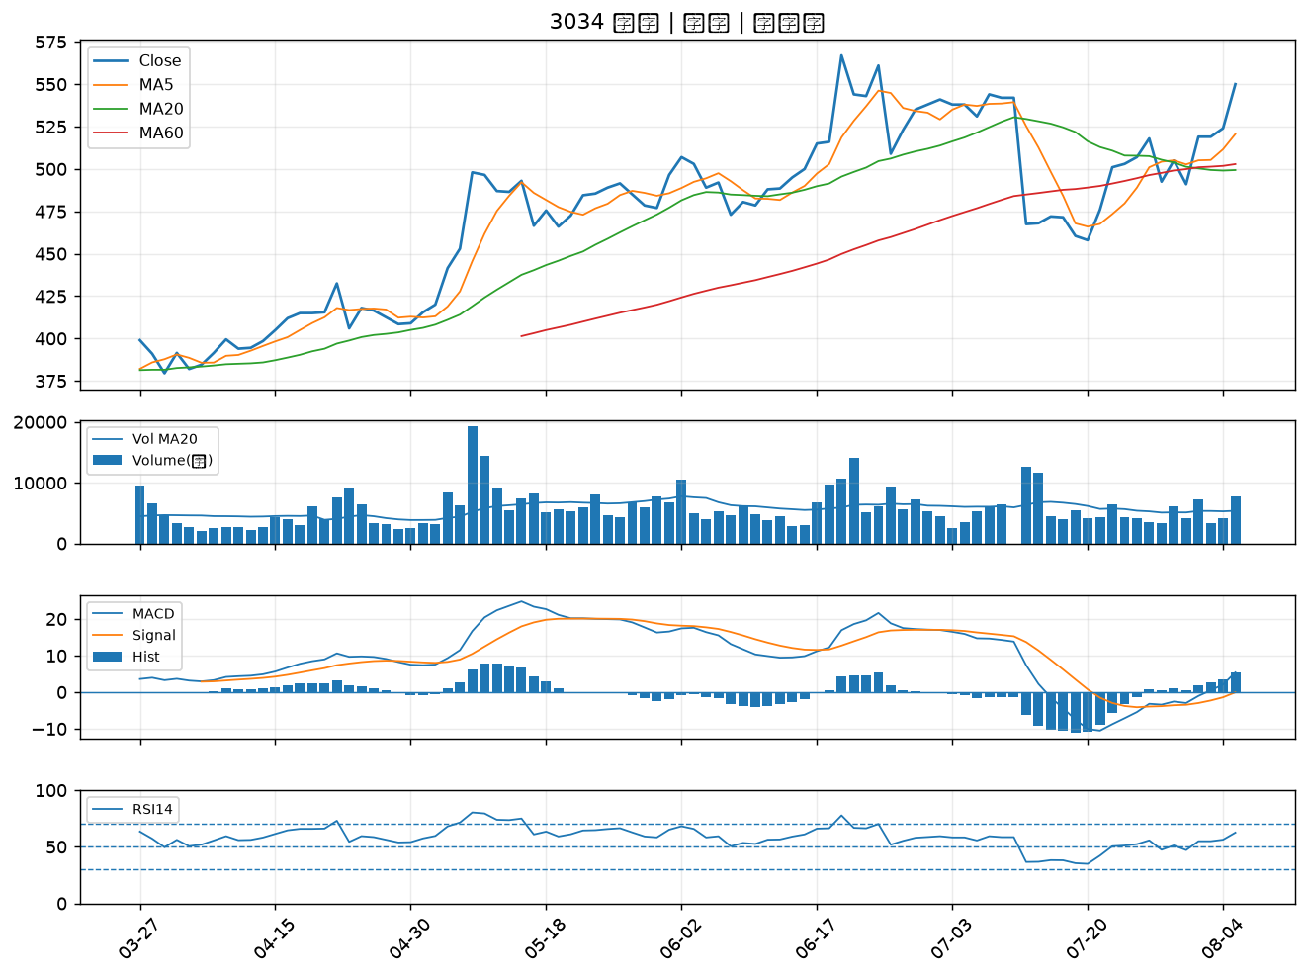

3017 奇鋐｜B級
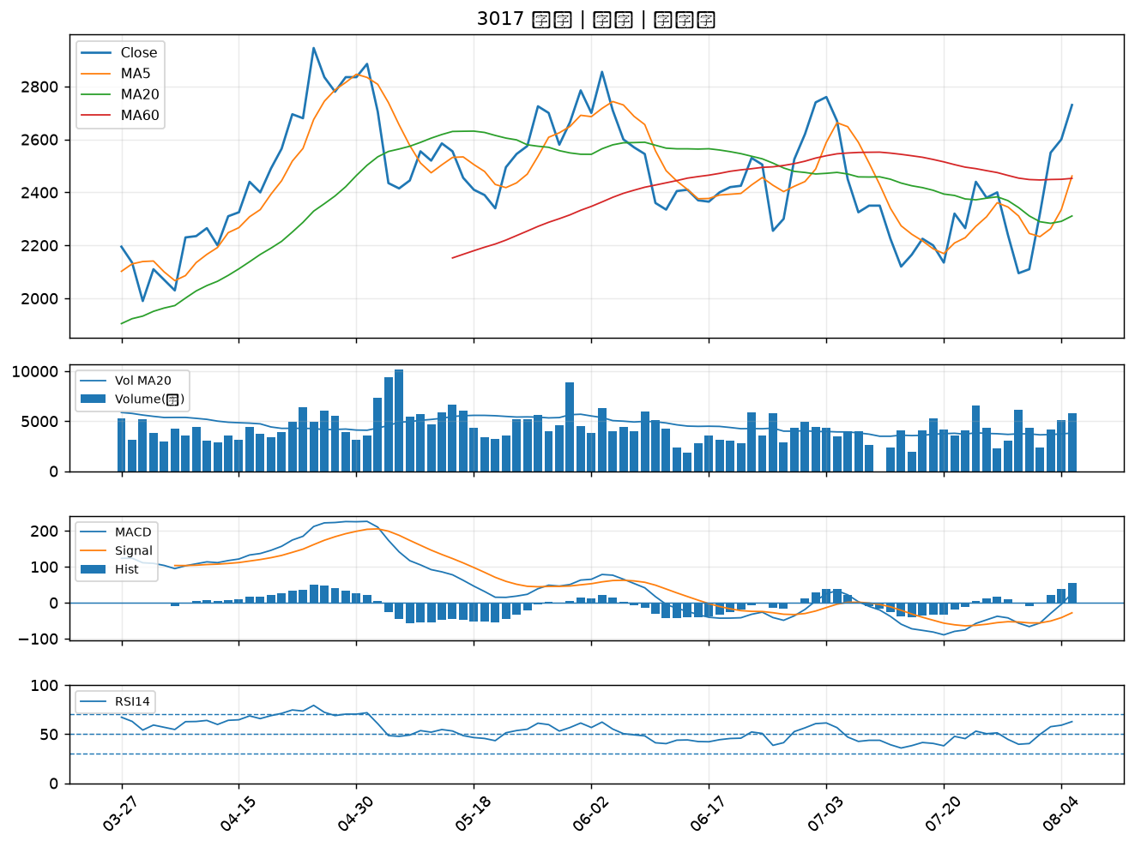

2301 光寶科｜B級
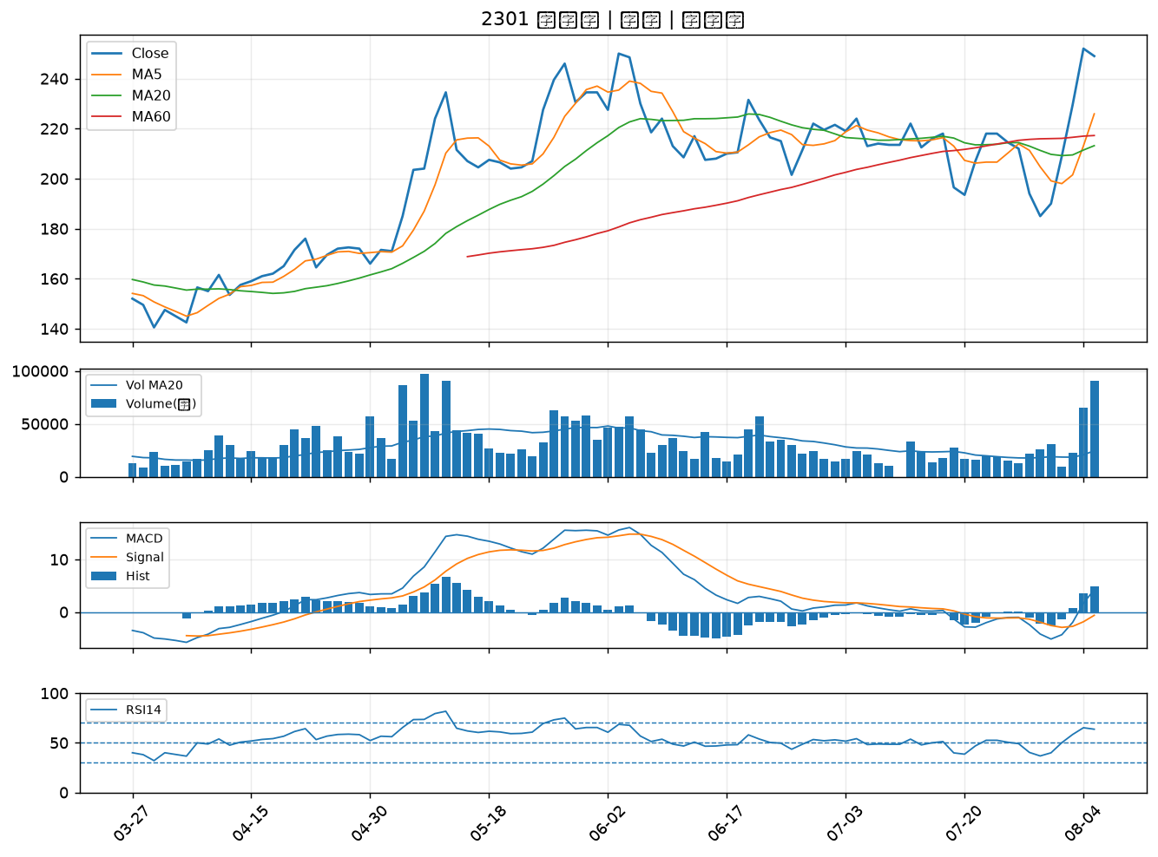

6805 富世達｜B級
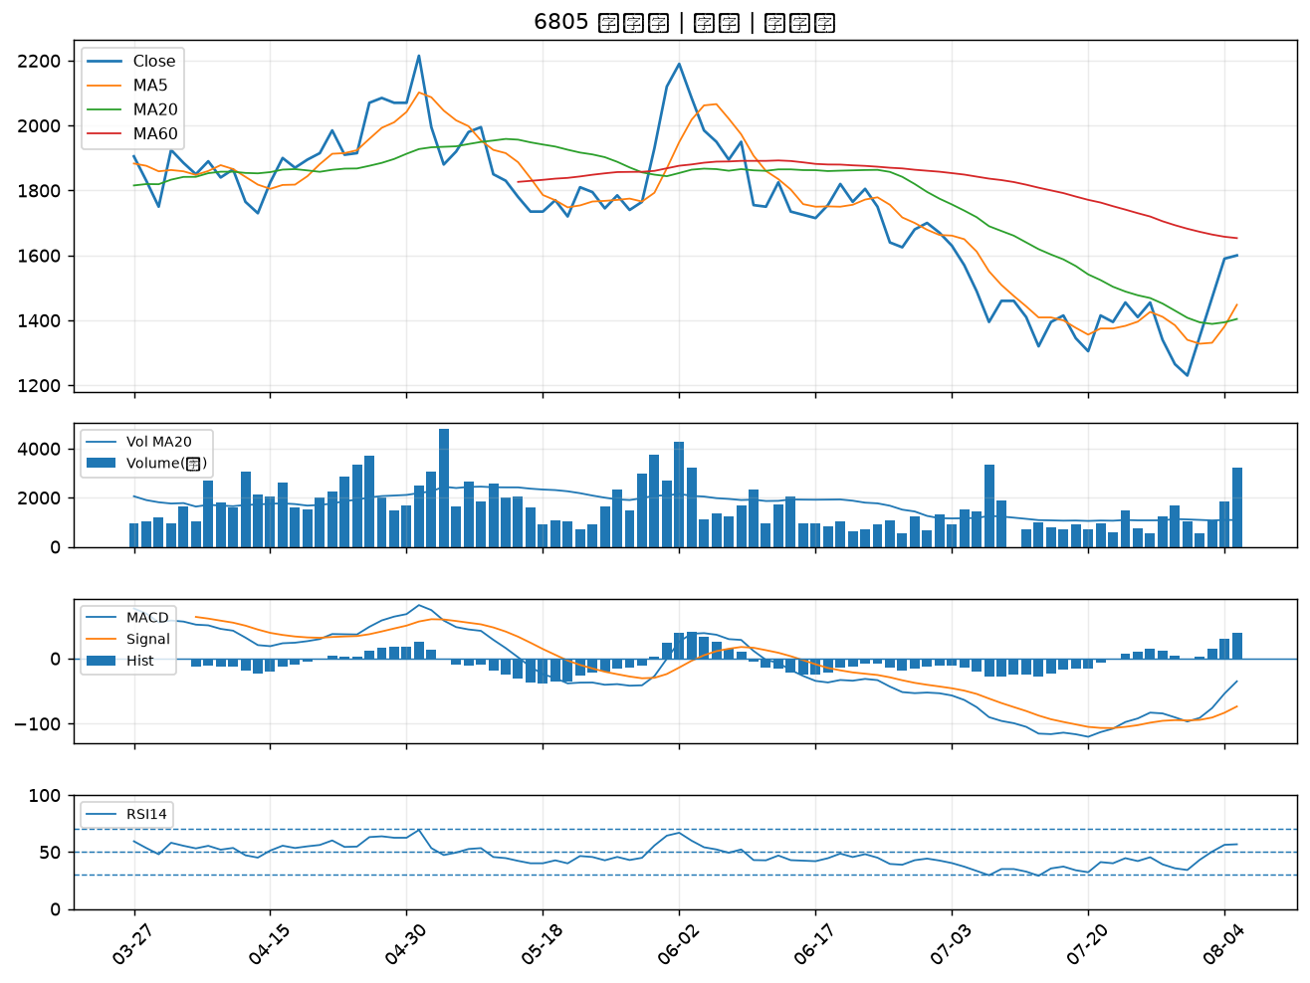

2362 藍天｜B級
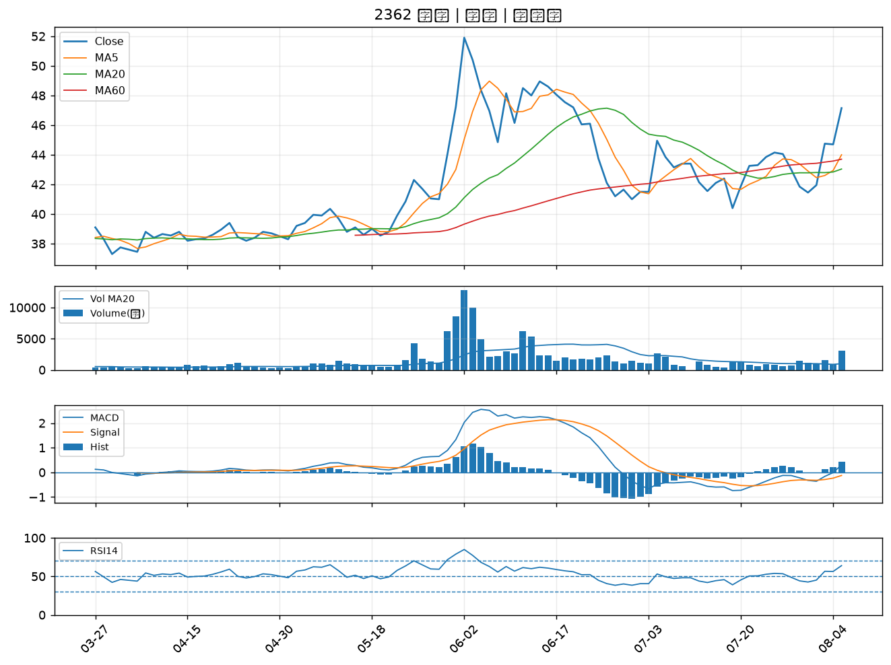

2883 凱基金｜B級
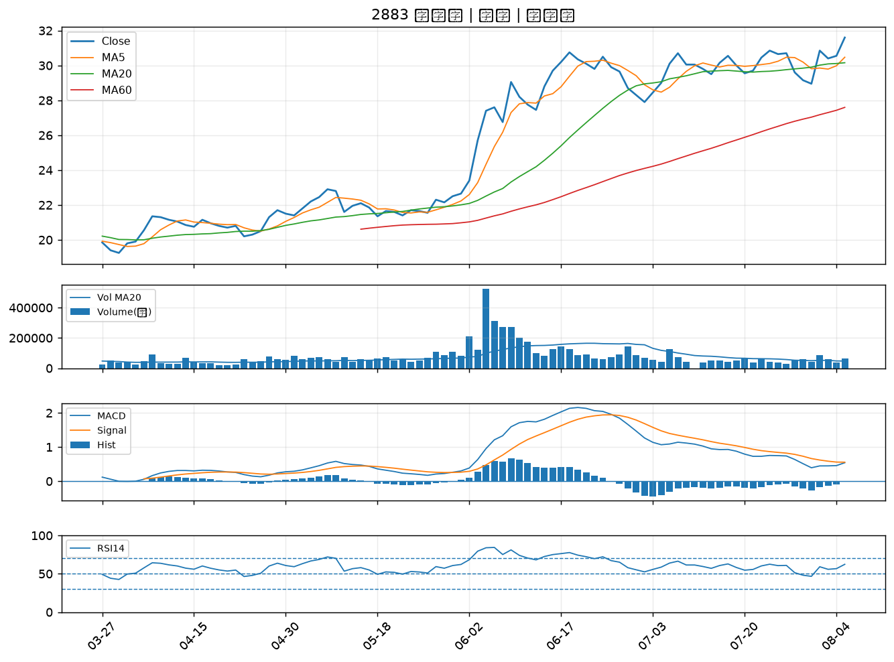

2395 研華｜B級
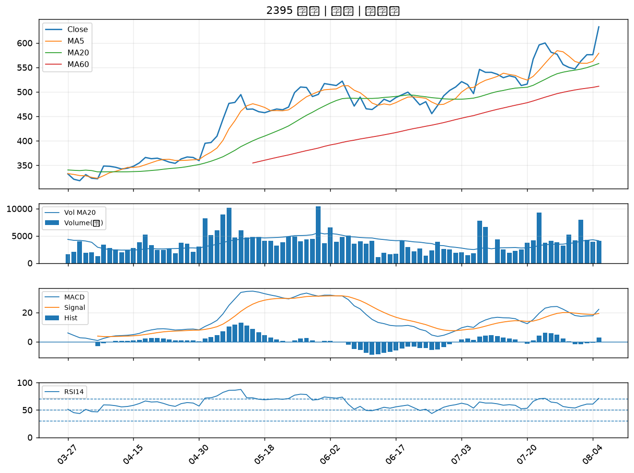

6603 富強鑫｜B級
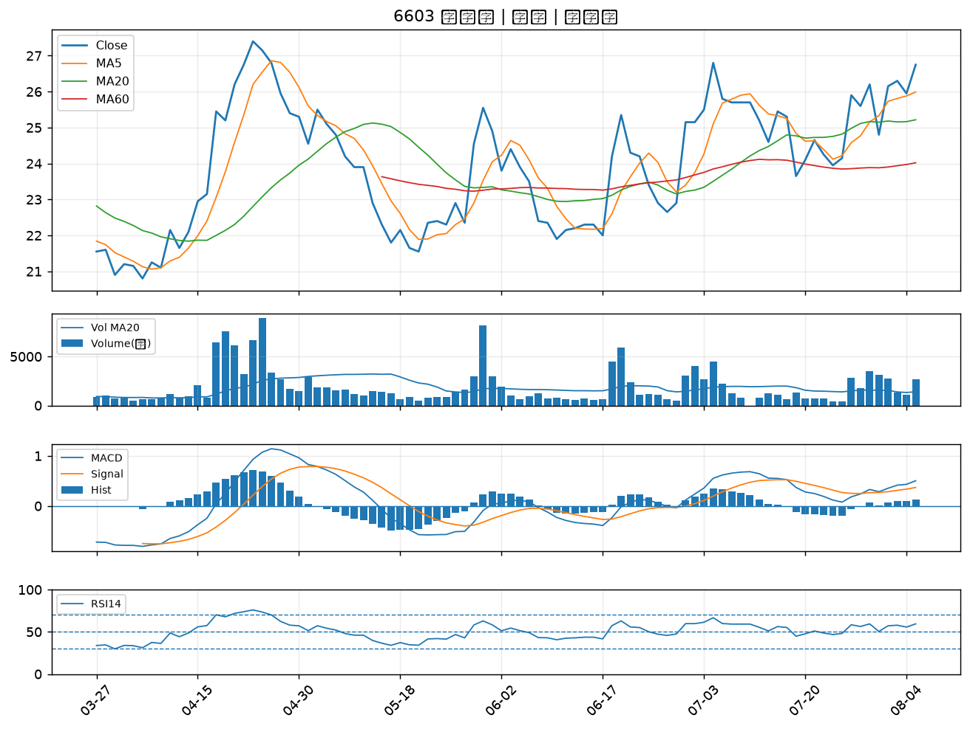

2317 鴻海｜B級
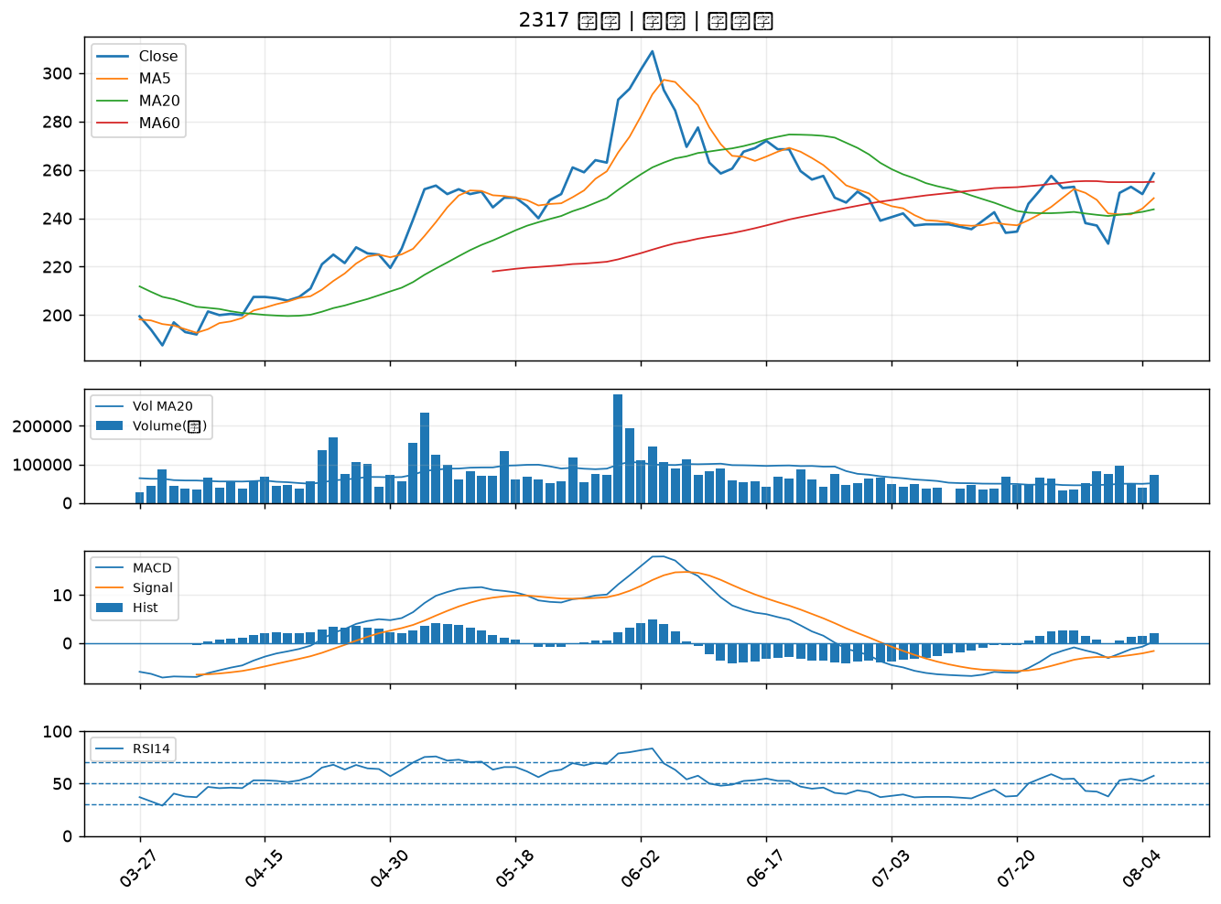

4967 十銓｜B級
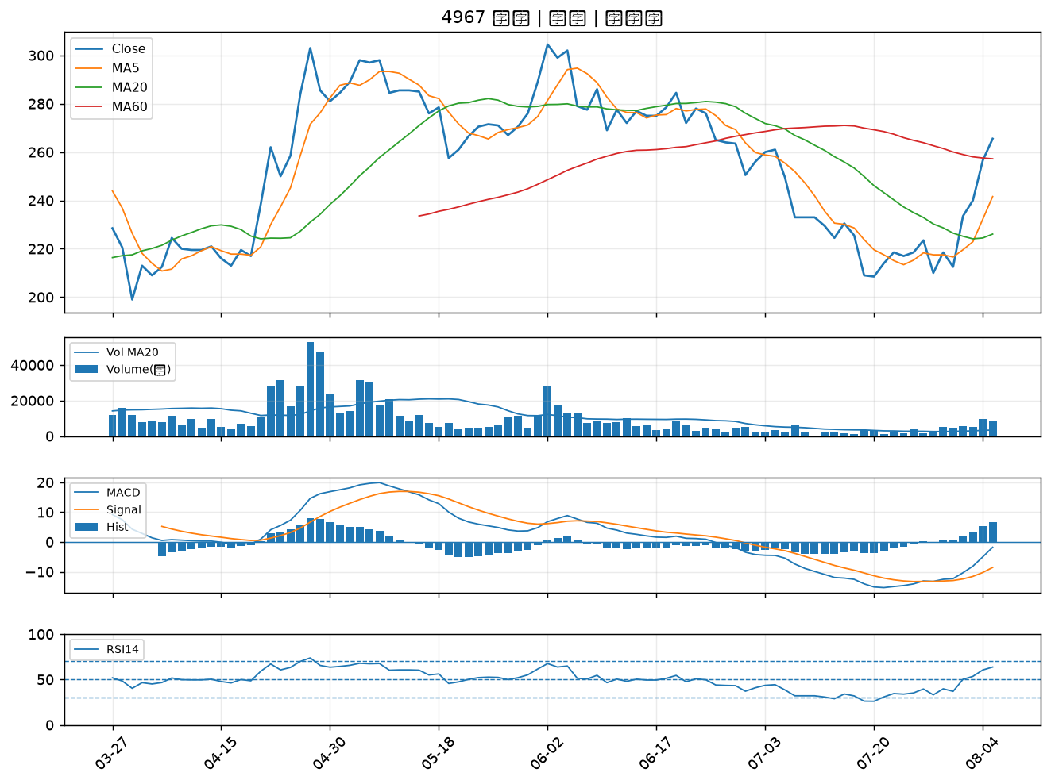

2455 全新｜B級
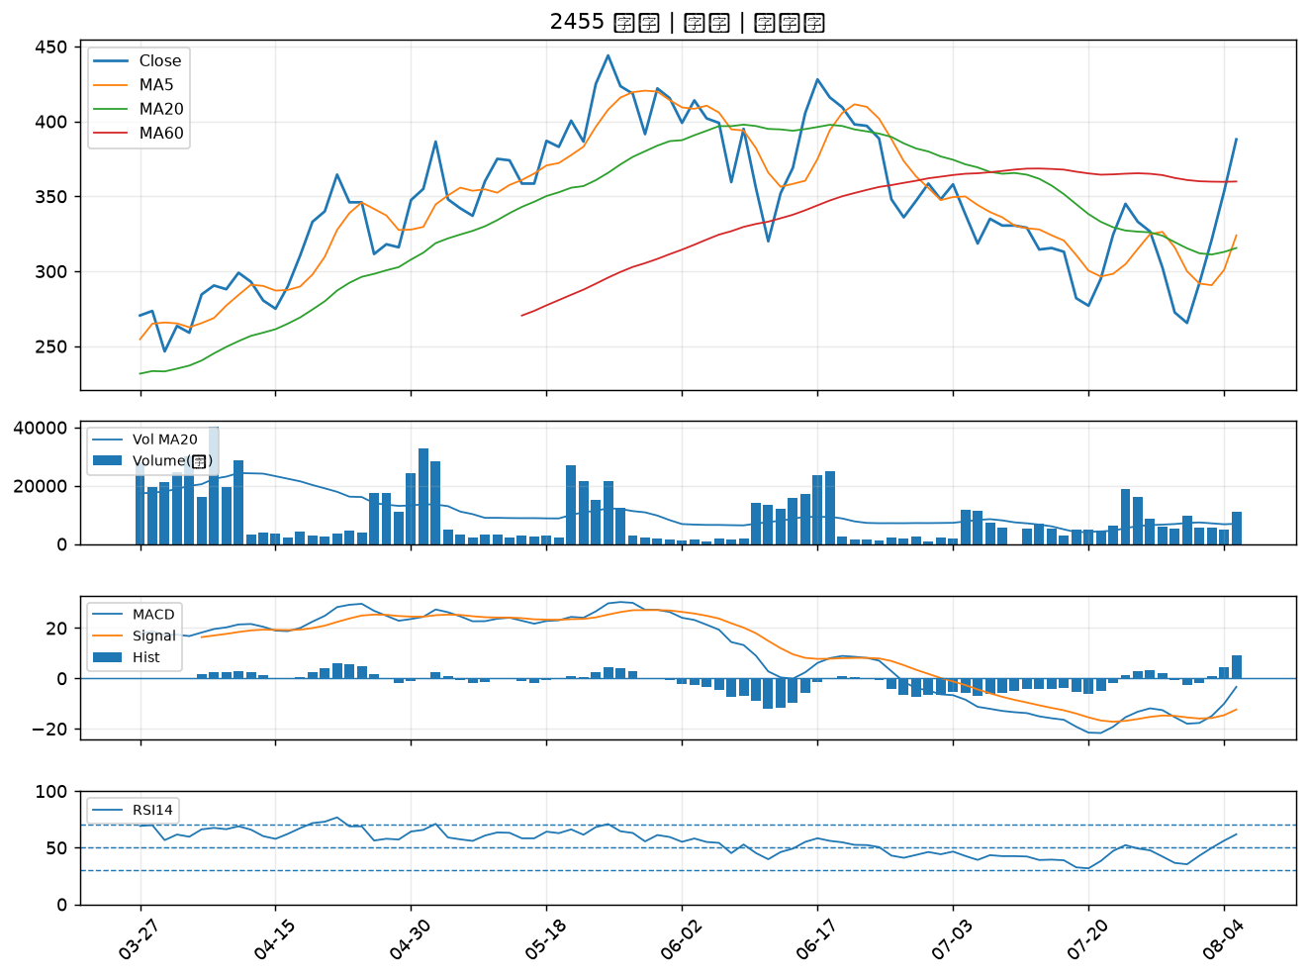

2357 華碩｜B級
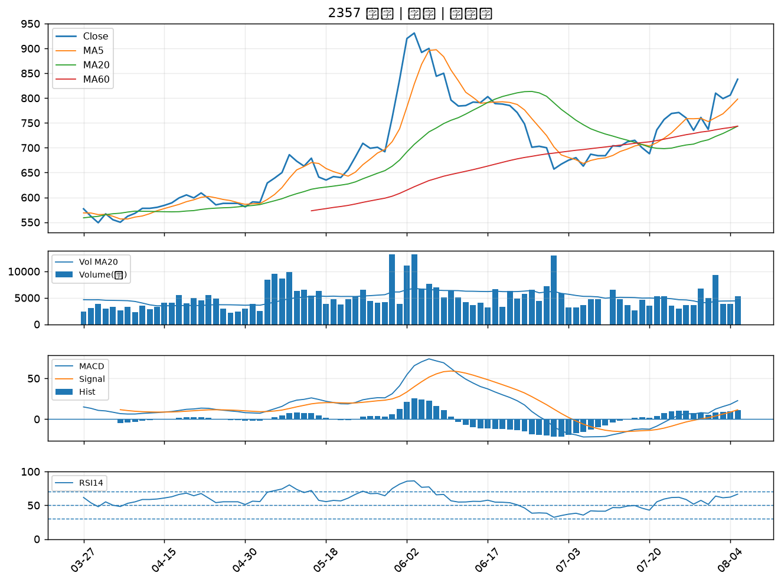

2347 聯強｜B級
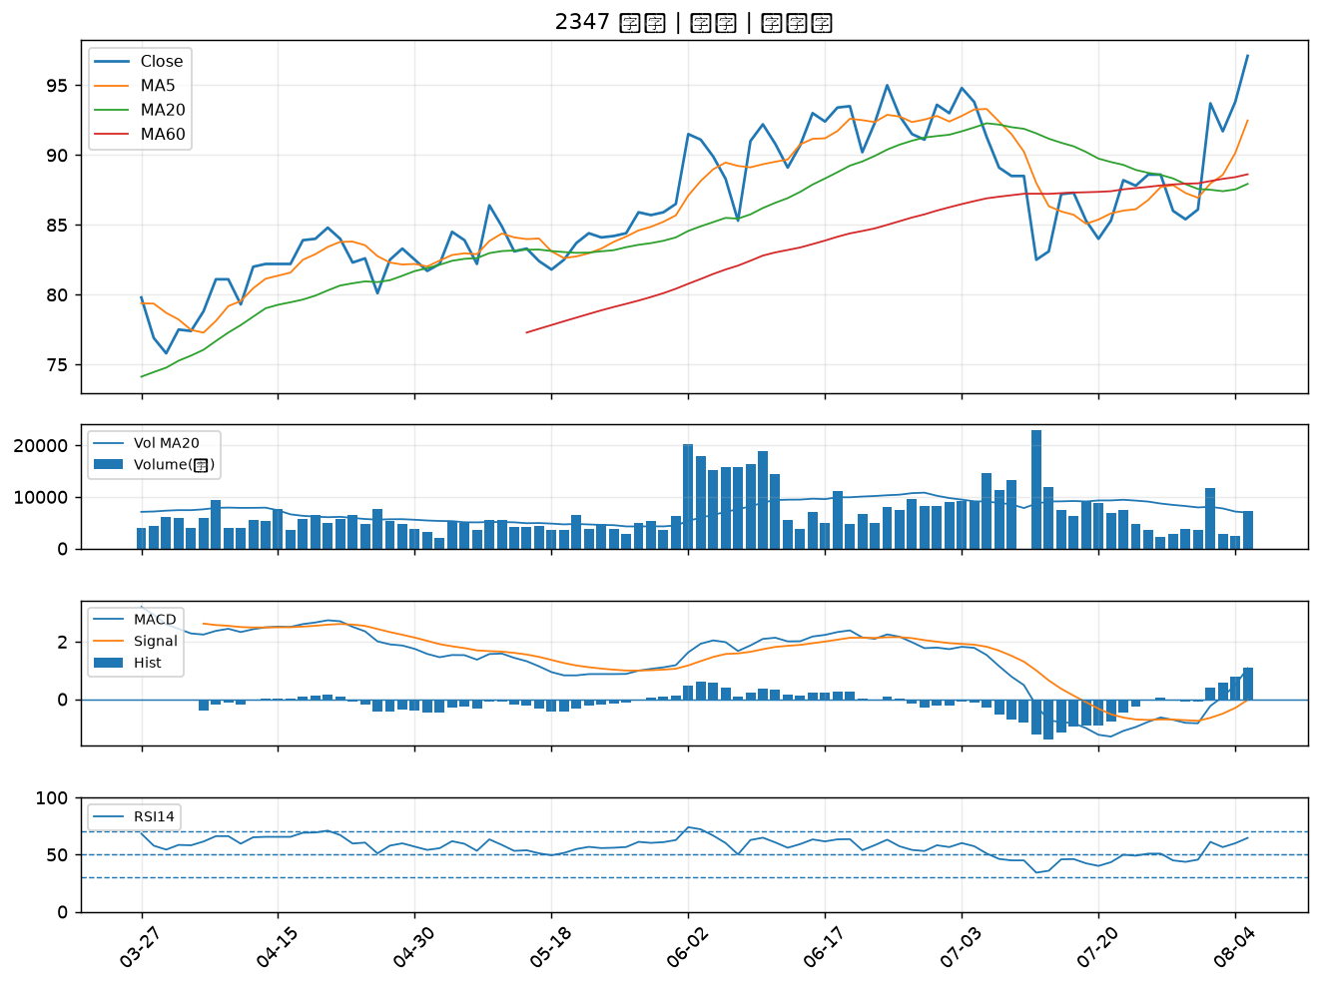

3231 緯創｜B級
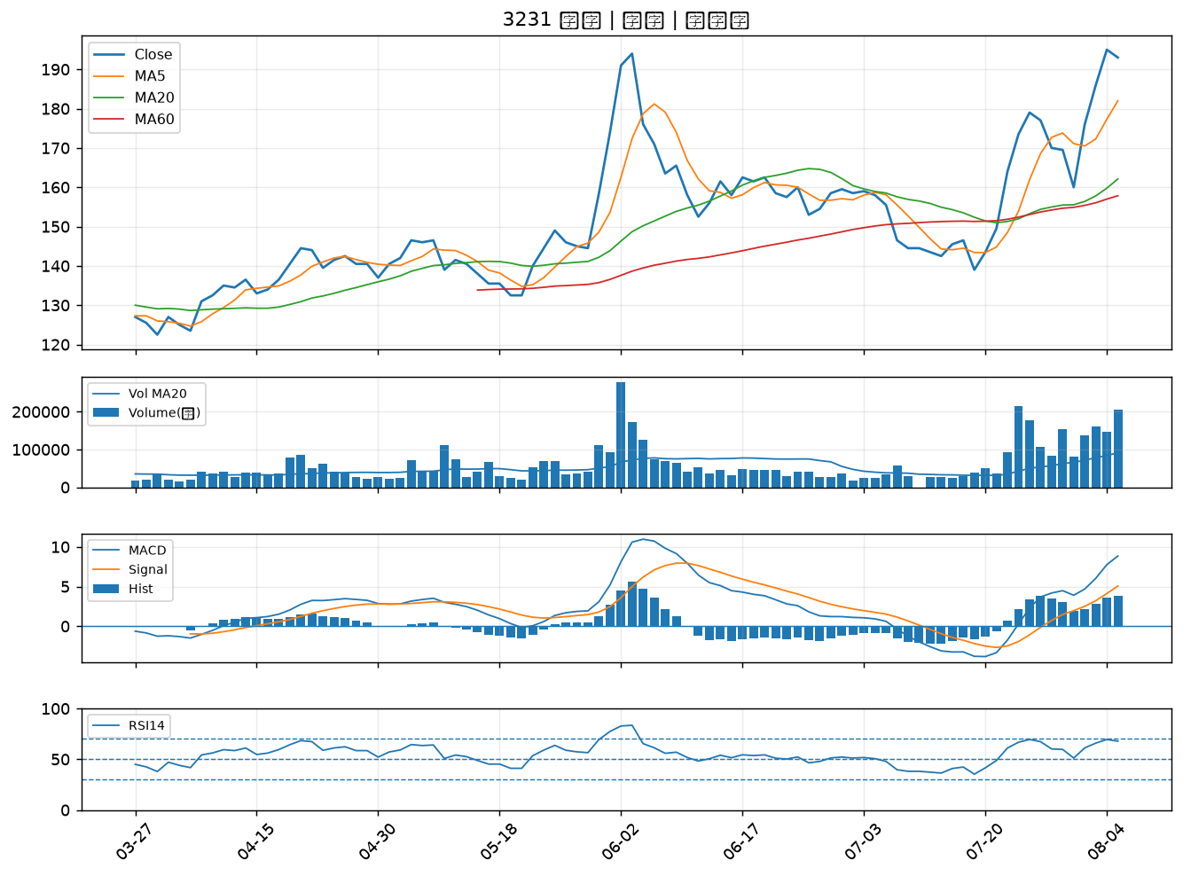

2892 第一金｜B級
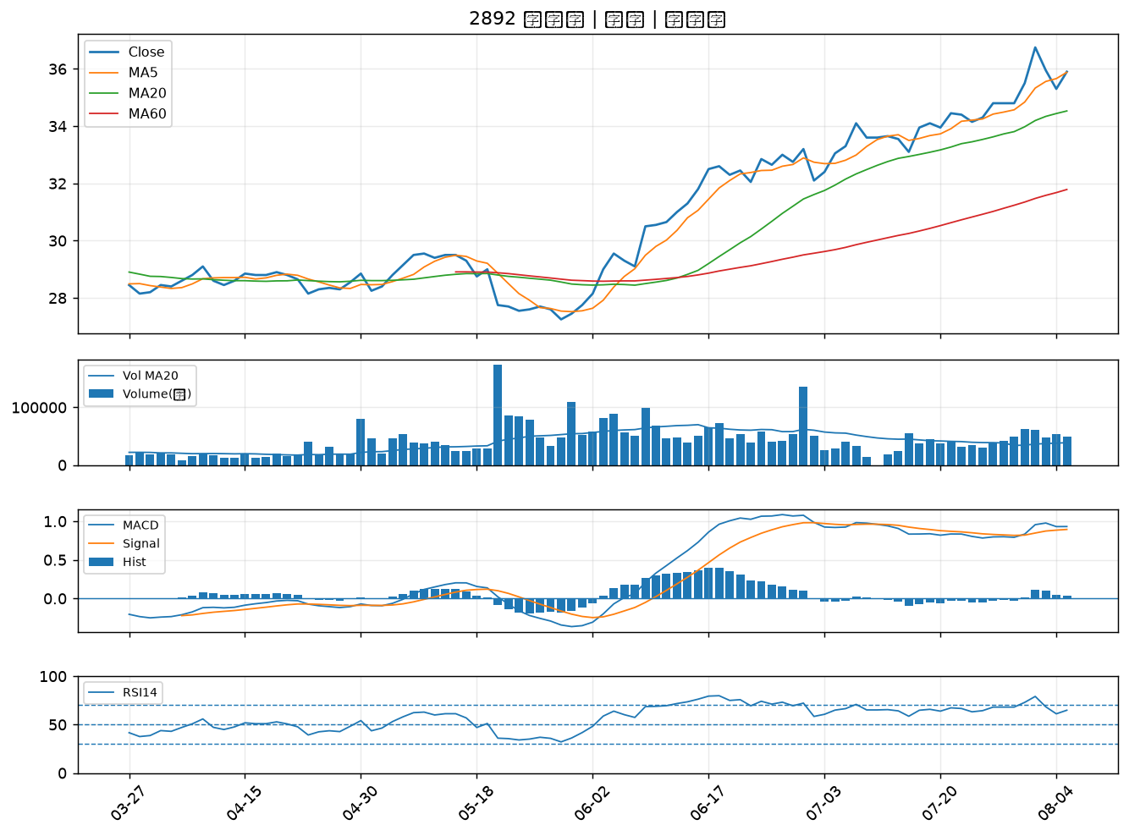

2425 承啟｜B級
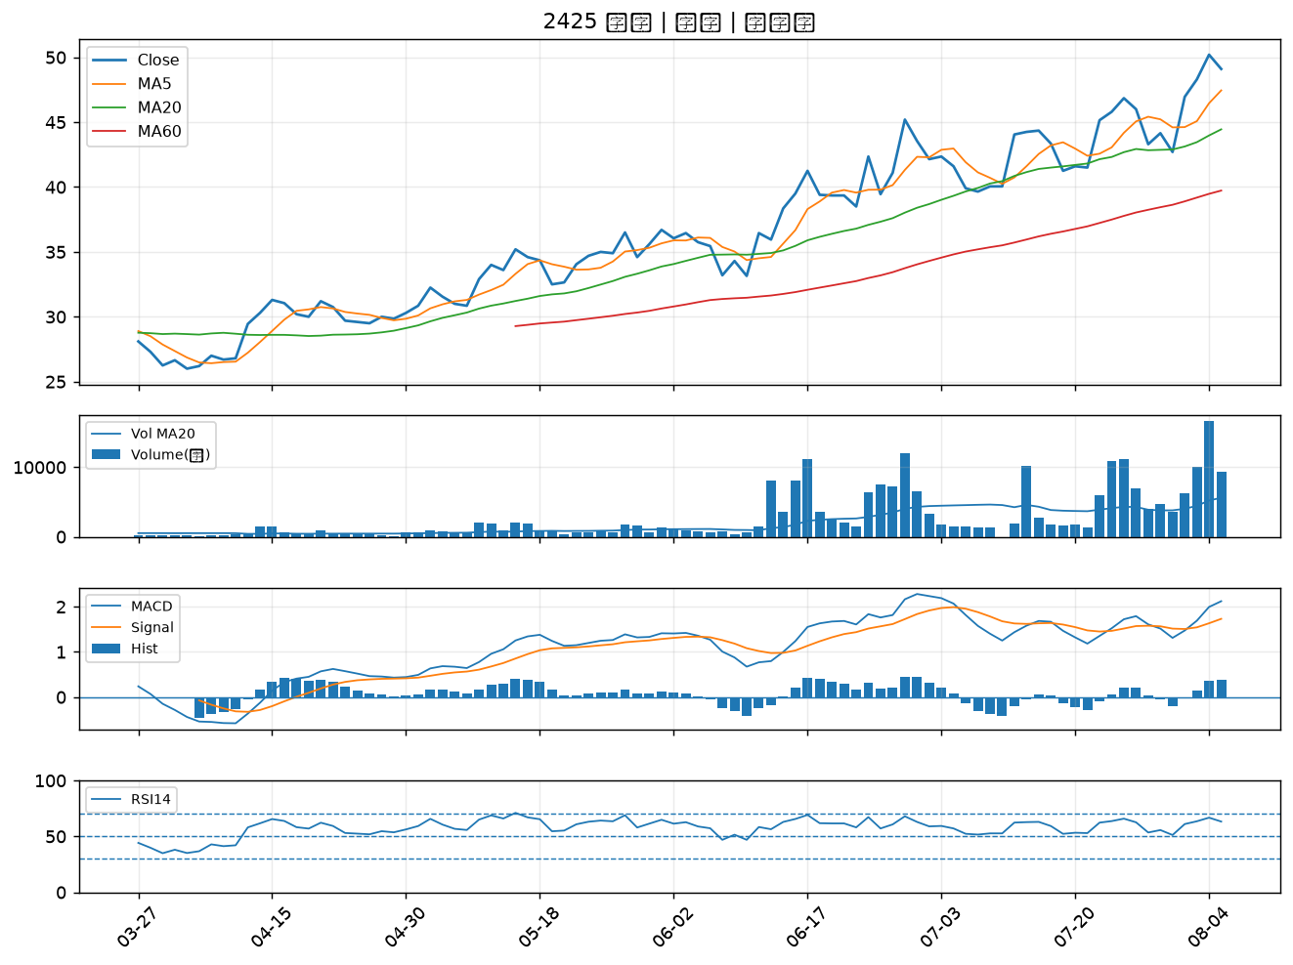

6588 東典光電｜B級
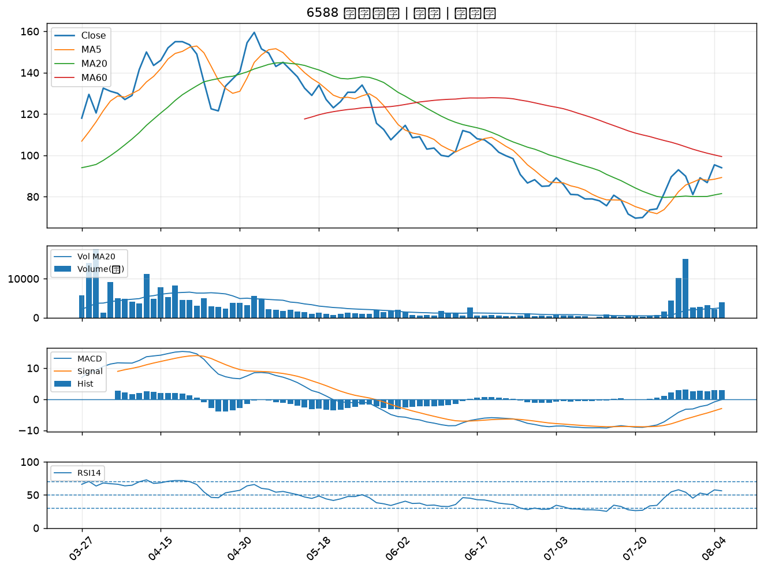

6214 精誠｜B級
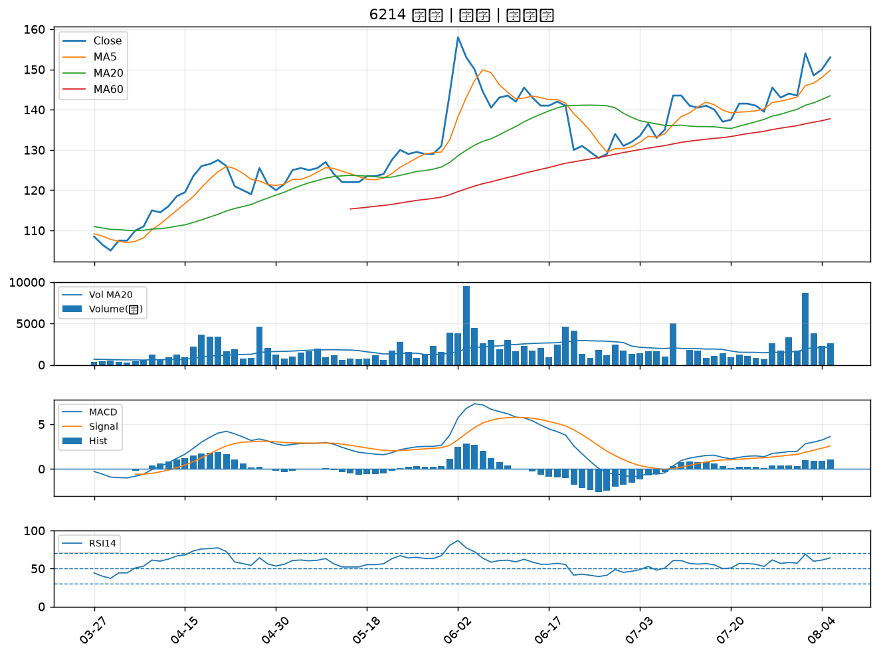

2610 華航｜B級
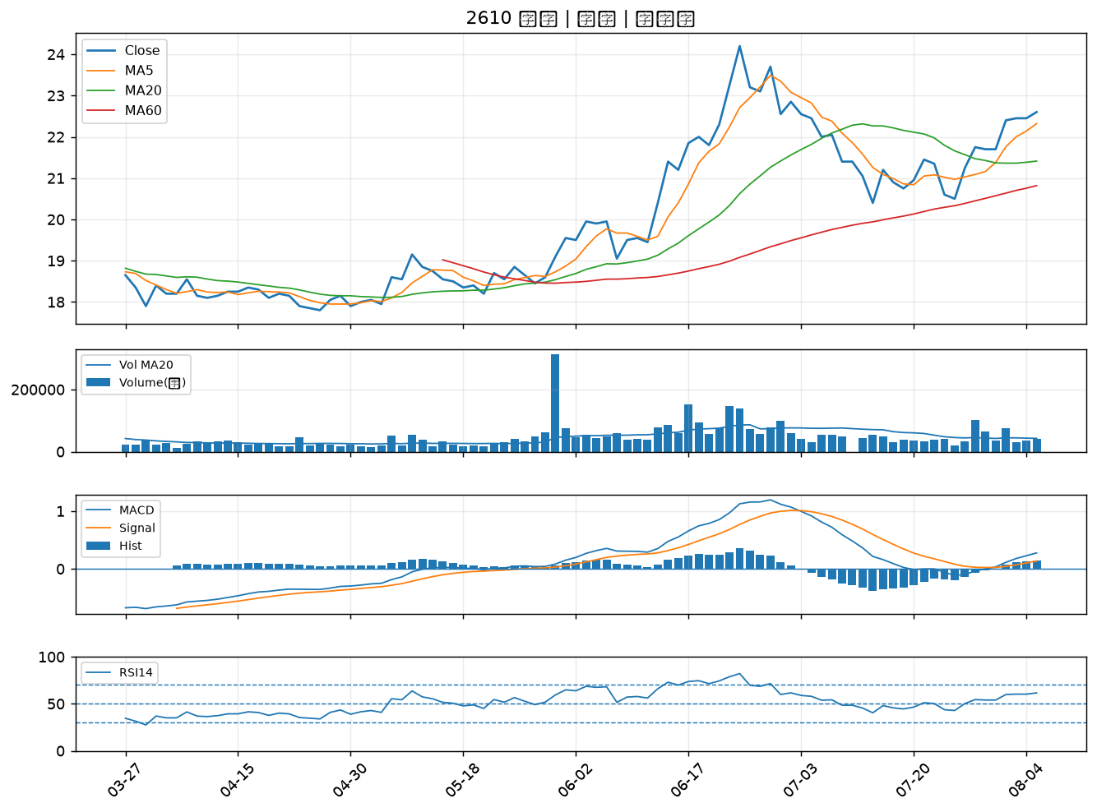

8271 宇瞻｜B級
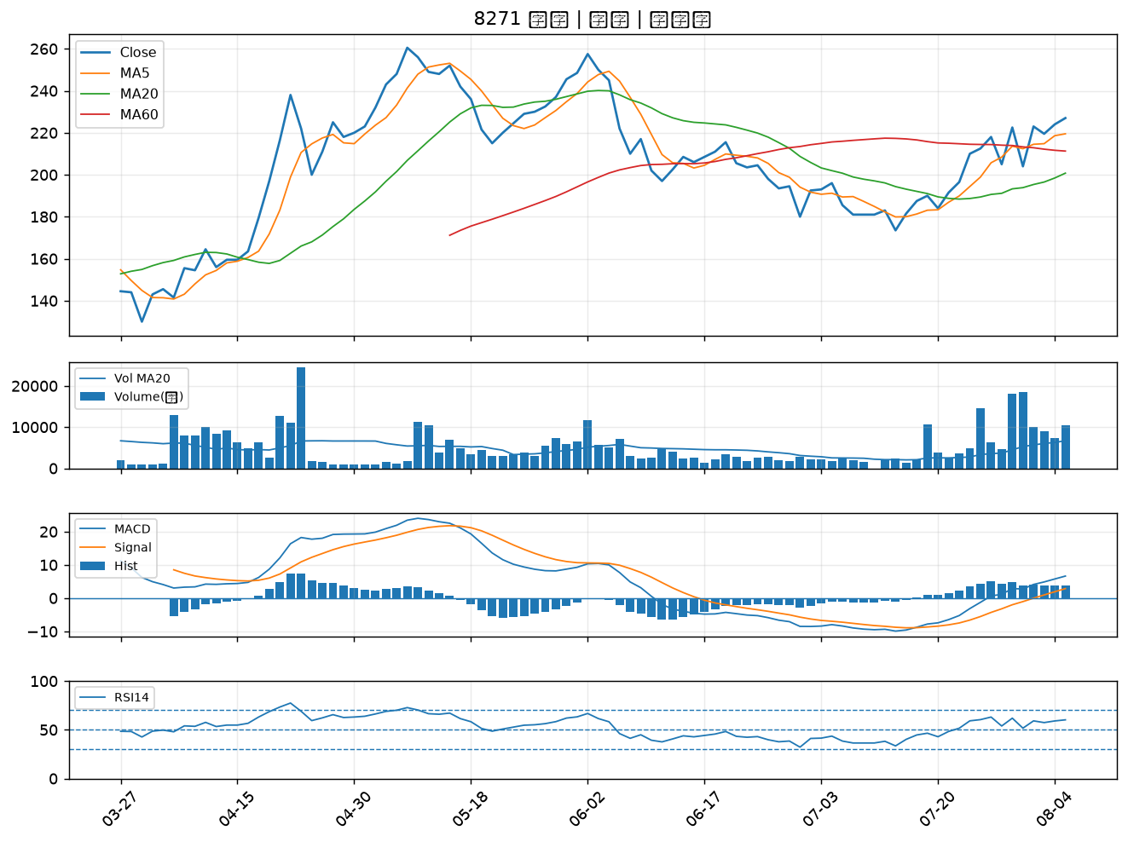

4938 和碩｜B級
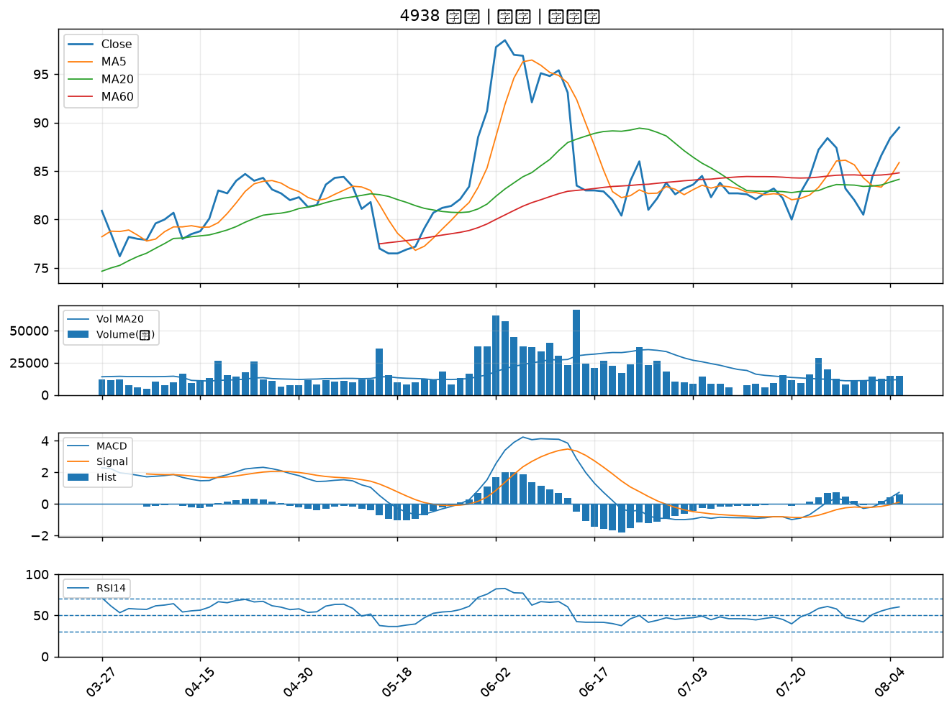

2880 華南金｜B級
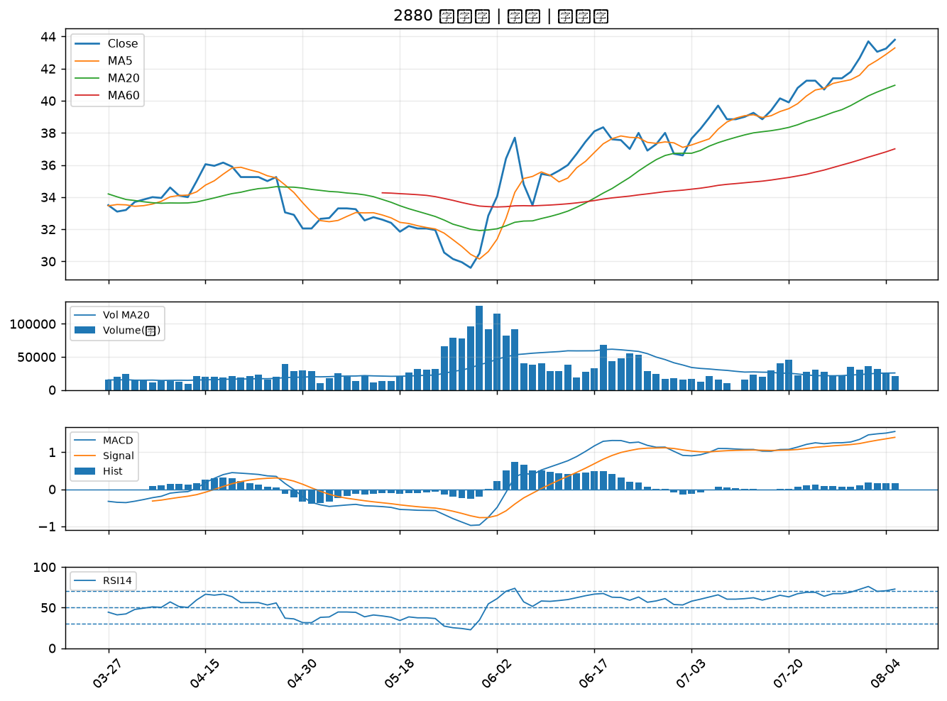

2867 三商壽｜B級
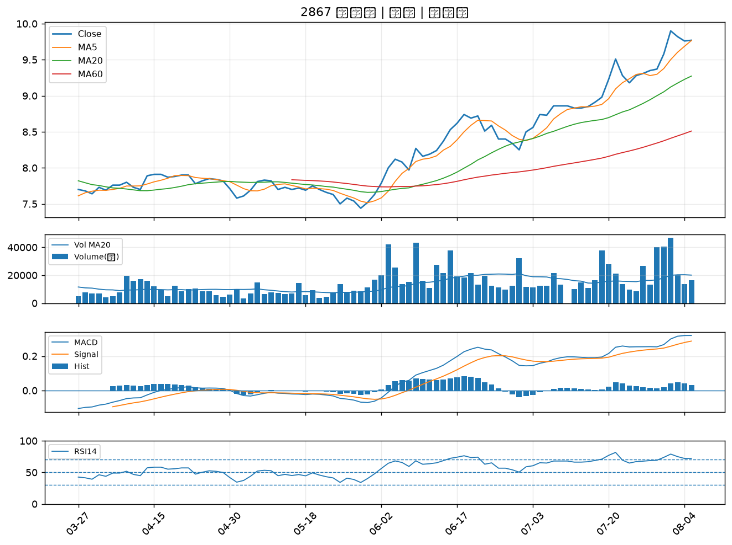

2881 富邦金｜B級

